关系图
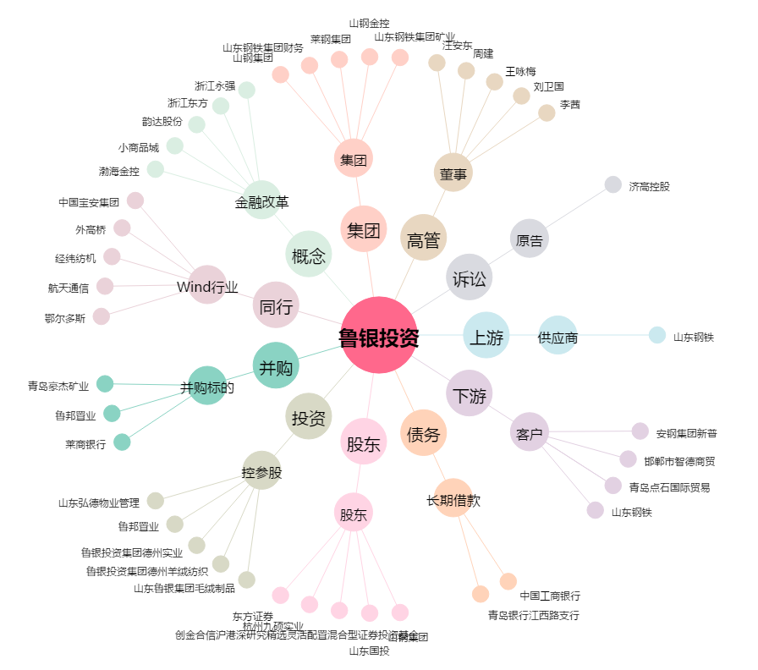
鲁银投资[600784.SH] - 关系概览图

